tabela_inferencia_geral
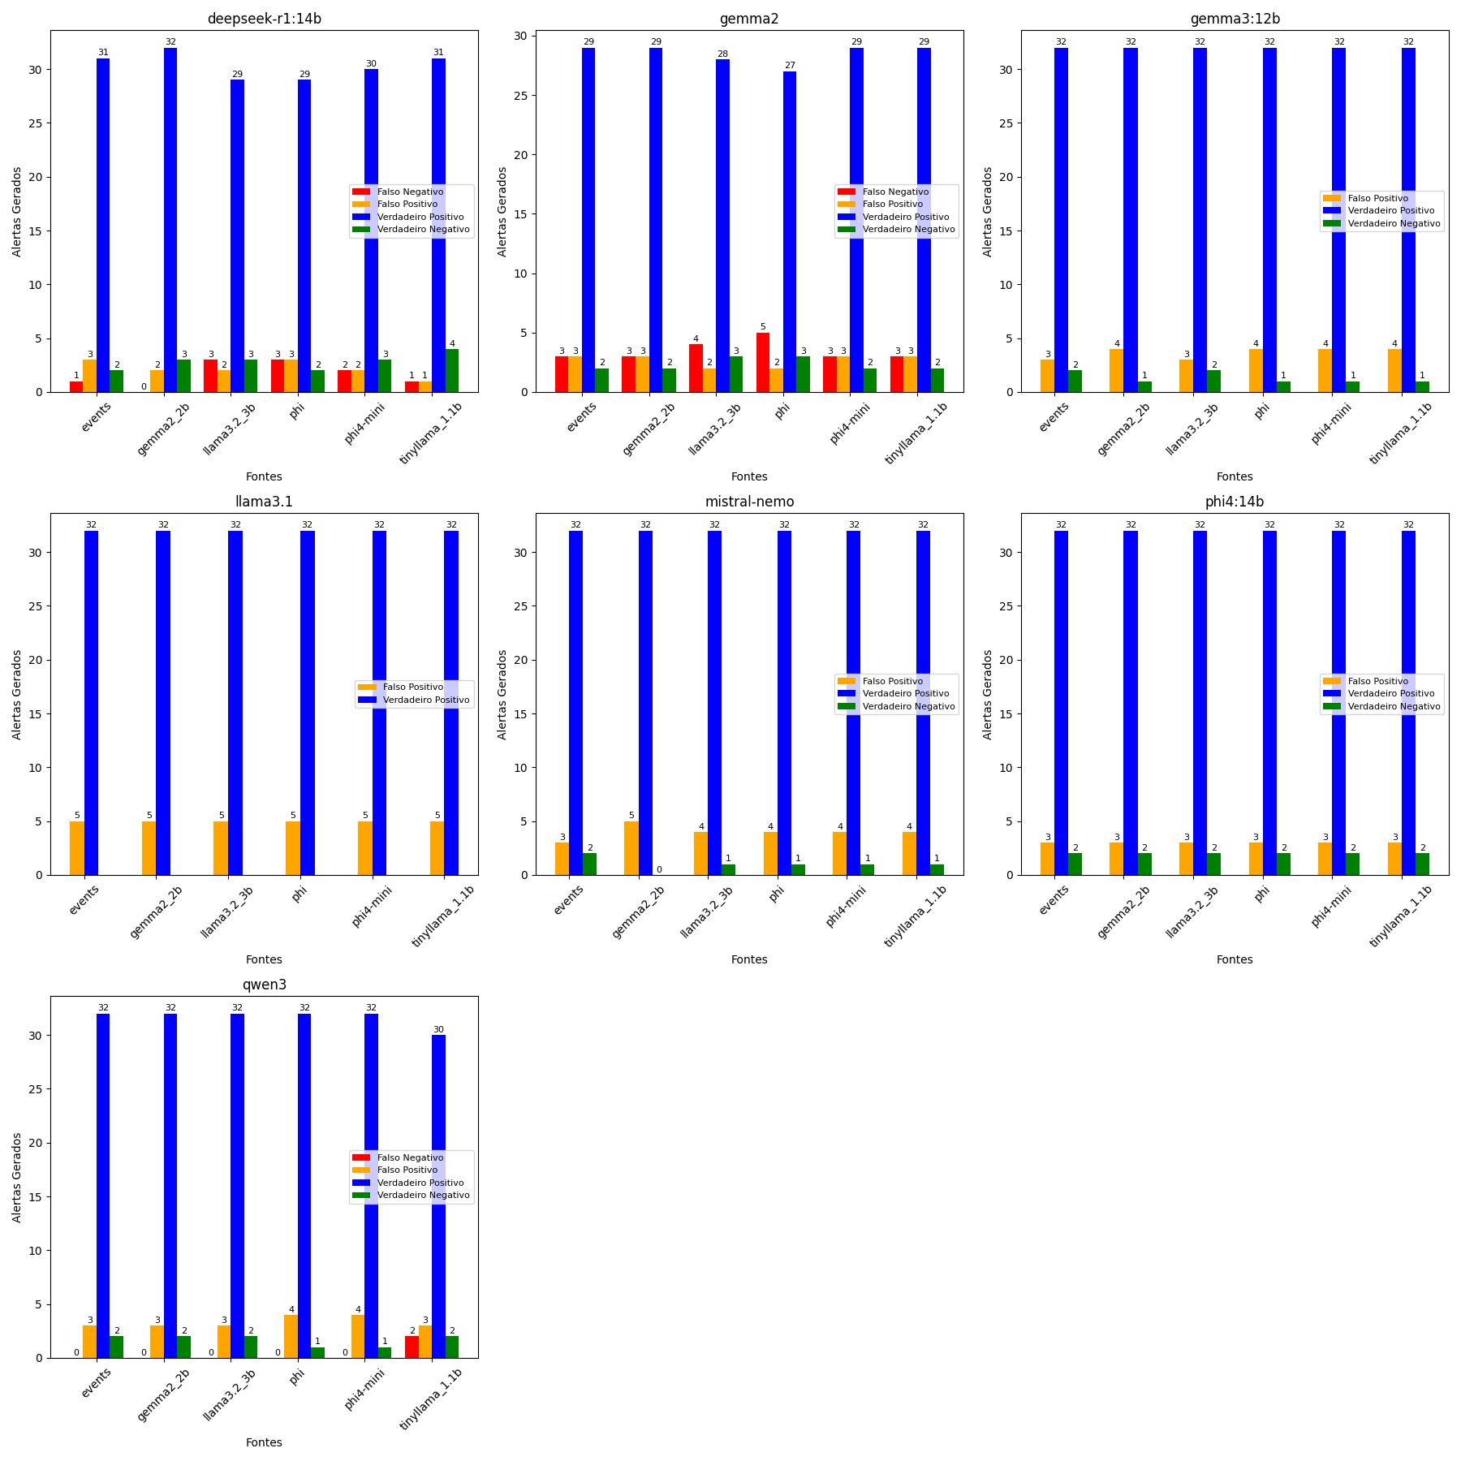
Modelo | Fonte | Acurácia | Precisão | Recall | F1 Score | Tempo
deepseek-r1:14b | phi | 0.838 | 0.906 | 0.906 | 0.906 | 7.162
deepseek-r1:14b | Logs Brutos | 0.892 | 0.912 | 0.969 | 0.939 | 6.612
deepseek-r1:14b | llama3.2 3b | 0.865 | 0.936 | 0.906 | 0.921 | 6.233
deepseek-r1:14b | phi4-mini | 0.892 | 0.938 | 0.938 | 0.938 | 7.115
deepseek-r1:14b | gemma2 2b | 0.946 | 0.941 | 1.000 | 0.970 | 6.853
deepseek-r1:14b | tinyllama 1.1b | 0.946 | 0.969 | 0.969 | 0.969 | 7.045
gemma2:9b | gemma2 2b | 0.838 | 0.906 | 0.906 | 0.906 | 0.944
gemma2:9b | Logs Brutos | 0.838 | 0.906 | 0.906 | 0.906 | 0.930
gemma2:9b | phi4-mini | 0.838 | 0.906 | 0.906 | 0.906 | 0.804
gemma2:9b | tinyllama 1.1b | 0.838 | 0.906 | 0.906 | 0.906 | 0.902
gemma2:9b | phi | 0.811 | 0.931 | 0.844 | 0.885 | 1.033
gemma2:9b | llama3.2 3b | 0.838 | 0.933 | 0.875 | 0.903 | 1.055
gemma3:12b | gemma2 2b | 0.892 | 0.889 | 1.000 | 0.941 | 1.618
gemma3:12b | phi | 0.892 | 0.889 | 1.000 | 0.941 | 1.678
gemma3:12b | phi4-mini | 0.892 | 0.889 | 1.000 | 0.941 | 1.496
gemma3:12b | tinyllama 1.1b | 0.892 | 0.889 | 1.000 | 0.941 | 1.559
gemma3:12b | llama3.2 3b | 0.919 | 0.914 | 1.000 | 0.955 | 1.671
gemma3:12b | Logs Brutos | 0.919 | 0.914 | 1.000 | 0.955 | 1.582
llama3.1:8b | gemma2 2b | 0.865 | 0.865 | 1.000 | 0.928 | 0.665
llama3.1:8b | llama3.2 3b | 0.865 | 0.865 | 1.000 | 0.928 | 0.653
llama3.1:8b | Logs Brutos | 0.865 | 0.865 | 1.000 | 0.928 | 0.665
llama3.1:8b | phi | 0.865 | 0.865 | 1.000 | 0.928 | 0.679
llama3.1:8b | phi4-mini | 0.865 | 0.865 | 1.000 | 0.928 | 0.621
llama3.1:8b | tinyllama 1.1b | 0.865 | 0.865 | 1.000 | 0.928 | 0.651
mistral-nemo:12b | gemma2 2b | 0.865 | 0.865 | 1.000 | 0.928 | 0.964
mistral-nemo:12b | llama3.2 3b | 0.892 | 0.889 | 1.000 | 0.941 | 0.922
mistral-nemo:12b | phi | 0.892 | 0.889 | 1.000 | 0.941 | 0.883
mistral-nemo:12b | phi4-mini | 0.892 | 0.889 | 1.000 | 0.941 | 0.887
mistral-nemo:12b | tinyllama 1.1b | 0.892 | 0.889 | 1.000 | 0.941 | 0.938
mistral-nemo:12b | Logs Brutos | 0.919 | 0.914 | 1.000 | 0.955 | 0.968
phi4:14b | gemma2 2b | 0.919 | 0.914 | 1.000 | 0.955 | 1.471
phi4:14b | llama3.2 3b | 0.919 | 0.914 | 1.000 | 0.955 | 1.409
phi4:14b | Logs Brutos | 0.919 | 0.914 | 1.000 | 0.955 | 1.436
phi4:14b | phi | 0.919 | 0.914 | 1.000 | 0.955 | 1.485
phi4:14b | phi4-mini | 0.919 | 0.914 | 1.000 | 0.955 | 1.434
phi4:14b | tinyllama 1.1b | 0.919 | 0.914 | 1.000 | 0.955 | 1.405
qwen3:8b | phi | 0.892 | 0.889 | 1.000 | 0.941 | 5.635
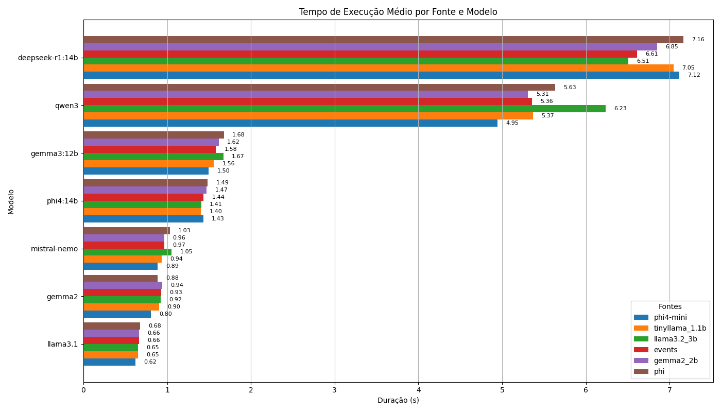
qwen3:8b | phi4-mini | 0.892 | 0.889 | 1.000 | 0.941 | 4.946
qwen3:8b | tinyllama 1.1b | 0.865 | 0.909 | 0.938 | 0.923 | 5.370
qwen3:8b | gemma2 2b | 0.919 | 0.914 | 1.000 | 0.955 | 5.309
qwen3:8b | llama3.2 3b | 0.919 | 0.914 | 1.000 | 0.955 | 6.506
qwen3:8b | Logs Brutos | 0.919 | 0.914 | 1.000 | 0.955 | 5.358

